关系图
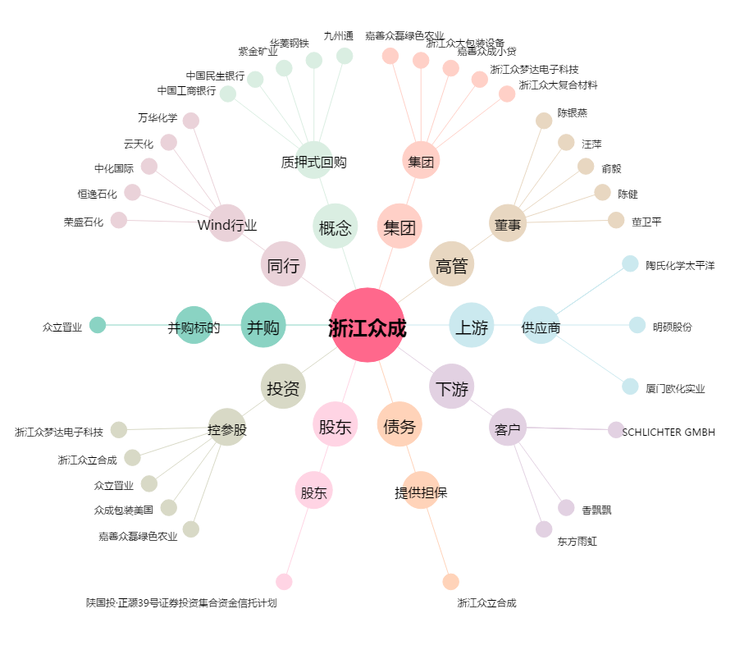
浙江众成[002522.SZ] - 关系概览图

